Sheet1
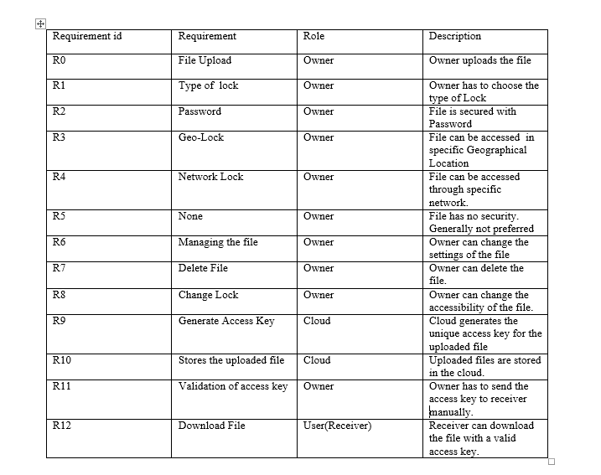
Requirement Id | usecase to fulfill
R0 | 0
R1 | 0,1
R2 | 0,1,2
R3 | 0,1,3
R4 | 0,1,4
R5 | 0,1,5
R6 | 0,6
R7 | 0,6,7
R8 | 0,6,8
R9 | 0,1
R10 | 0,10
R11 | 9,11
R12 | 9,10,11,12

